porównanie wyników
PCA z pliku powstałego po dodaniu nowych cech (moje próbki, moje cechy): |  |  | PCA tylko z cechami z publikacji (moje próbki, cechy z publikacji): |  |  | PCA z pliku .csv z publikacji na github (próbki i cechy z publikacji):
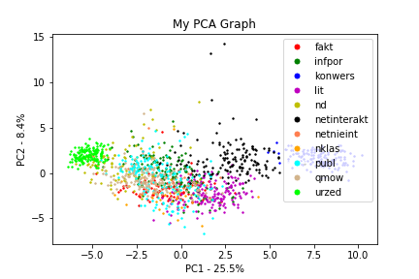
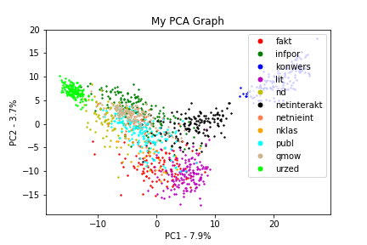
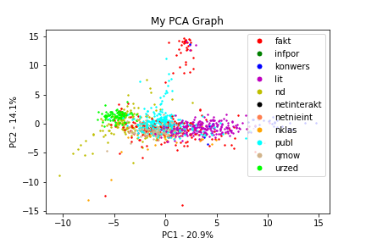

Klasyfikacja:

Model wytrenowany z dodaniem nowych cech (moje próbki, moje cechy): |  |  | Model tylko z cech z publikacji (moje próbki, cechy z publikacji): |  |  | Model wytrenowany na pliku .csv z publikacji na github (próbki i cechy z publikacji):
Accuracy Random Forest: 0.8844221105527639 |  |  | Accuracy Random Forest: 0.8618090452261307 |  |  | Accuracy Random Forest: 0.7871148459383753
Accuracy SVM: 0.8417085427135679 |  |  | Accuracy SVM: 0.8417085427135679 |  |  | Accuracy SVM: 0.7619047619047619
Accuracy Neural Network: 0.8391959798994975 |  |  | Accuracy Neural Network: 0.8065326633165829 |  |  | Accuracy Neural Network: 0.7535014005602241
Accuracy Bayes: 0.8567839195979899 |  |  | Accuracy Bayes: 0.7361809045226131 |  |  | Accuracy Bayes: 0.6554621848739496

Klasteryzacja:

K-means po dodaniu nowych cech: |  |  | K-means tylko cechy Edera: |  |  | Kmeans wytrenowane na pliku .csv z publikacji na github (próbki i cechy z publikacji):
typ | cluster_no | counts | typ | cluster_no | counts | typ | cluster_no | counts
fakt | 1 | 15 | fakt | 1 | 5 | fakt | 0 | 2
fakt | 6 | 3 | fakt | 2 | 18 | fakt | 1 | 22
fakt | 7 | 82 | fakt | 3 | 79 | fakt | 2 | 19
fakt | 8 | 4 | fakt | 4 | 1 | fakt | 3 | 33
fakt | 10 | 1 | fakt | 10 | 2 | fakt | 6 | 11
infpor | 0 | 28 | infpor | 1 | 19 | fakt | 8 | 80
infpor | 1 | 1 | infpor | 2 | 5 | fakt | 9 | 34
infpor | 4 | 76 | infpor | 3 | 13 | fakt | 10 | 1
infpor | 6 | 1 | infpor | 4 | 28 | inf-por | 0 | 10
infpor | 7 | 3 | infpor | 5 | 1 | inf-por | 1 | 8
infpor | 8 | 40 | infpor | 6 | 1 | inf-por | 2 | 3
infpor | 10 | 1 | infpor | 8 | 78 | inf-por | 5 | 1
konwers | 3 | 55 | infpor | 9 | 3 | inf-por | 6 | 1
konwers | 5 | 86 | infpor | 10 | 2 | inf-por | 8 | 16
lit | 1 | 136 | konwers | 0 | 54 | inf-por | 9 | 1
lit | 7 | 8 | konwers | 7 | 87 | konwers | 10 | 22
lit | 8 | 1 | lit | 2 | 126 | lit | 0 | 10
lit | 10 | 4 | lit | 3 | 21 | lit | 1 | 1
ndksiazka | 0 | 62 | lit | 9 | 3 | lit | 2 | 73
ndksiazka | 1 | 1 | ndksiazka | 1 | 65 | lit | 3 | 4
ndksiazka | 4 | 2 | ndksiazka | 2 | 1 | lit | 6 | 1
ndksiazka | 6 | 9 | ndksiazka | 3 | 9 | lit | 8 | 13
ndksiazka | 7 | 7 | ndksiazka | 4 | 2 | lit | 9 | 101
ndksiazka | 8 | 12 | ndksiazka | 5 | 1 | lit | 10 | 4
net_nieint | 0 | 4 | ndksiazka | 8 | 2 | media | 2 | 6
net_nieint | 1 | 1 | ndksiazka | 10 | 13 | media | 5 | 1
net_nieint | 4 | 5 | net_nieint | 1 | 3 | media | 10 | 2
net_nieint | 6 | 6 | net_nieint | 2 | 3 | nd | 1 | 111
net_nieint | 7 | 4 | net_nieint | 3 | 6 | nd | 3 | 3
net_nieint | 8 | 17 | net_nieint | 4 | 15 | nd | 4 | 1
netinterakt | 1 | 1 | net_nieint | 5 | 1 | nd | 5 | 2
netinterakt | 6 | 6 | net_nieint | 6 | 2 | nd | 6 | 8
netinterakt | 7 | 11 | net_nieint | 8 | 5 | nd | 7 | 9
netinterakt | 8 | 9 | net_nieint | 10 | 2 | nd | 8 | 37
netinterakt | 10 | 123 | netinterakt | 2 | 1 | nklas | 0 | 5
nklasksiazka | 0 | 2 | netinterakt | 3 | 11 | nklas | 1 | 6
nklasksiazka | 1 | 2 | netinterakt | 4 | 6 | nklas | 2 | 1
nklasksiazka | 6 | 1 | netinterakt | 7 | 1 | nklas | 5 | 1
nklasksiazka | 7 | 7 | netinterakt | 8 | 1 | nklas | 6 | 1
nklasksiazka | 8 | 12 | netinterakt | 9 | 121 | nklas | 8 | 26
nklasksiazka | 10 | 1 | netinterakt | 10 | 9 | nklas | 9 | 4
publ | 0 | 23 | nklasksiazka | 1 | 2 | nklas | 10 | 1
publ | 1 | 3 | nklasksiazka | 2 | 1 | publ | 0 | 8
publ | 6 | 52 | nklasksiazka | 3 | 20 | publ | 1 | 18
publ | 7 | 16 | nklasksiazka | 9 | 1 | publ | 2 | 12
publ | 8 | 81 | nklasksiazka | 10 | 1 | publ | 3 | 9
qmow | 0 | 4 | publ | 1 | 23 | publ | 5 | 2
qmow | 1 | 1 | publ | 2 | 5 | publ | 6 | 171
qmow | 2 | 143 | publ | 3 | 67 | publ | 8 | 68
qmow | 7 | 2 | publ | 4 | 63 | publ | 9 | 7
urzed | 9 | 150 | publ | 6 | 3 | publ | 10 | 1
 |  |  | publ | 8 | 1 | qmow | 1 | 3
 |  |  | publ | 9 | 6 | qmow | 5 | 84
 |  |  | publ | 10 | 7 | qmow | 6 | 2
 |  |  | qmow | 1 | 13 | qmow | 7 | 2
 |  |  | qmow | 2 | 4 | qmow | 8 | 1
 |  |  | qmow | 6 | 132 | szkice | 1 | 3
 |  |  | qmow | 10 | 1 | szkice | 8 | 8
 |  |  | urzed | 5 | 150 | szkice | 9 | 2
 |  |  |  |  |  | urzed | 4 | 49
 |  |  |  |  |  | urzed | 7 | 44

